상품제안서
샤오미 보조배터리 20000mAh 초고속 33W 고속 일체형 보조밧데리 기내반입 충전 | 상품코드: F31473

 |  |  |  |  |  |  | 02-412-0044 | www.easy1.co.kr
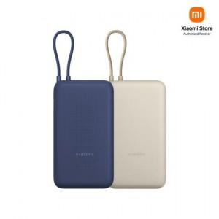

【상세/제작정보】

【인쇄/포장옵션】 | 레이저, 풀칼라 / 포장지포장

【공급단가】 | 수량 | 30~ | 50~ | 100~ | 300~ | 500~
*VAT별도 | 단가 | 29,160원 | 28,890원 | 28,620원 | 28,350원 | 28,080원

【상품 URL】 | https://dev.easy1.co.kr:443/src/goods_detail.php?gdno=31473

